UNIFILAR1
 | Capítulo 4. Anexo 5
SUBESTACIÓN ANCÓN SUR 230 KV |  | REGRESAR
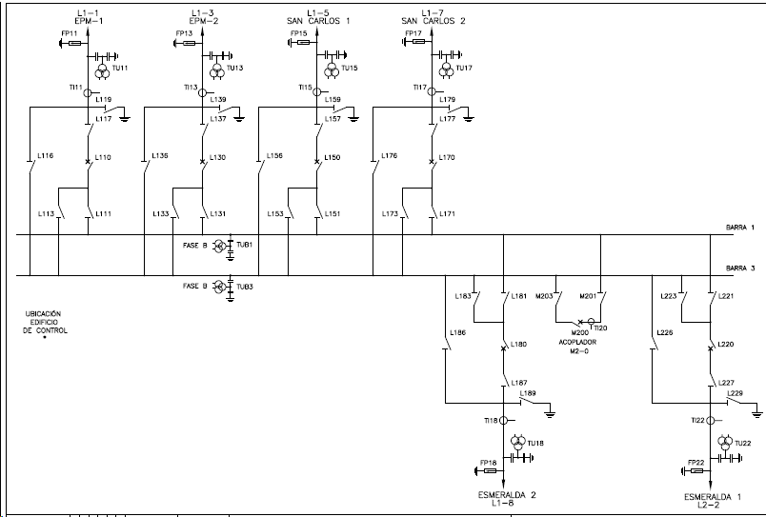

UNIFILAR2
 | Capítulo 4. Anexo 5
SUBESTACIÓN CHINÚ 500 KV |  | REGRESAR
